Grupa 8
PRILOG - TROŠKOVNIK

NAPOMENA: Ponuditelj nudi predmet nabave putem ovog troškovnika, koji će činiti dio ponude i kasnijeg Ugovora. Zahtjevi definirani tehničkim specifikacijama predstavljaju minimalne specifikacije koje ponuđeni proizvod mora zadovoljavati, ukoliko nije drugačije navedeno, te se iste ne smiju mijenjati od strane ponuditelja. Ponuditelj obavezno popunjava stupac "PONUĐENO" navodeći marku i model, te opis ponuđenog proizvoda. Ponuditelj svojim potpisom prihvaća definirane tablicom minimalne tehničke specifikacije, te nudi proizvod koji ih ispunjava. SVA OPREMA MORA BITI NOVA I NEKORIŠTENA.

MINIMALNE TEHNIČKE SPECIFIKACIJE | PONUĐENO (tehničke specifikacije, marka i model) | Količina | jedinična cijena (bez PDV-a) | Ukupno (bez PDV-a)
Grupa 8: oprema za recikliranje

2.51. Petbot stroj |  | 1 |  | 0.00 kn
petbot stroj za reciklažu plastičnih boca i pretvaranje u filament za 3D printer, dimenzija minimalno 500 x 200 x 300 mm te težine maksimalno 10 kg, dimenzije filamenta od 1,60 mm do 1,80 mm, promjenjive mlaznice (dizne)

2.52. Svrdlo za extruder |  | 1 |  | 0.00 kn
svrdlo za extruder nehrđajućeg nitriranog čelika ili jednakovrijedno, minimalne dužine 500 mm, minimalnog promjera 25 mm, s nelinearnim promjerom (visokotlačni borer) - svrdlo služi za tiskanje plastike kroz bešavnu cijev

2.53. Ručni injector plastike |  | 1 |  | 0.00 kn
ručni injector plastike s grijaćim elementima do maksimalno 400 °C, težine do maksimalno 50 kg, kojim može upravljati jedna osoba, te modularnim nastavcima za injekciju. - ručni injector platike služi za injekciju rastopljene plastike u aluminijske kalupe

2.54. Trofazni reduktorski motor |  | 1 |  | 0.00 kn
trofazni reduktorski motor maksimalne snage 10 kW, momenta maksimalno 500 Nm, redukcijom omjera minimalno 1:20 na minimalno 20 Rpm +-100% - trofazni redukstorski motor treba biti kompatibilan s ručnim injectorom plastike i ekstruderom iz stavki 2.53. i 2.59.

2.55. Čelični kalupi
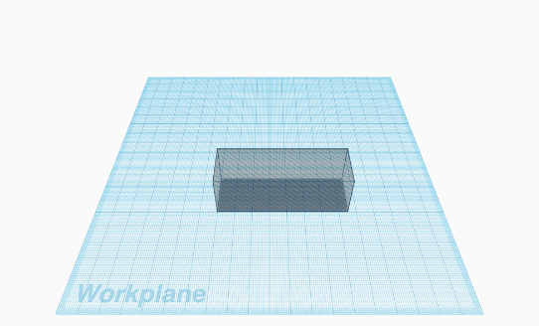 Čelični kalupi za igre za djecu dimenzija do maksimalno 300x200mm (na principu slaganja tornjeva). Grafički prikaz ili slično: |  | 1 |  | 0.00
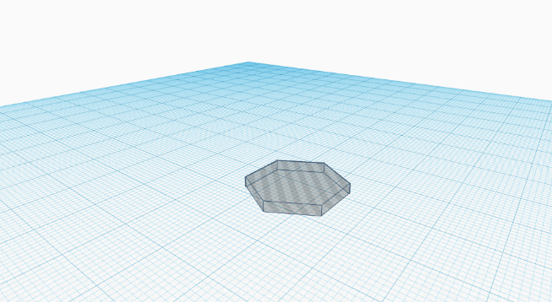 Heksagonalni i pentagonalni čelični kalupi debljine do maksimalno 10mm i duljine do maksimalno 100mm. Grafički prikaz ili slično: |  | 1 |  | 0.00
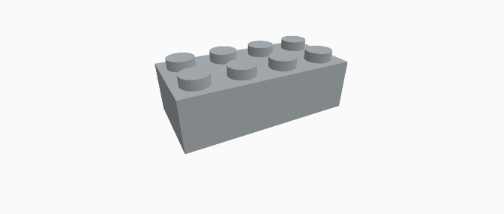 Čelični kalupi za ciglu dimenzija do maksimalno 400x300x200mm. Grafički prikaz ili slično: |  | 1 |  | 0.00
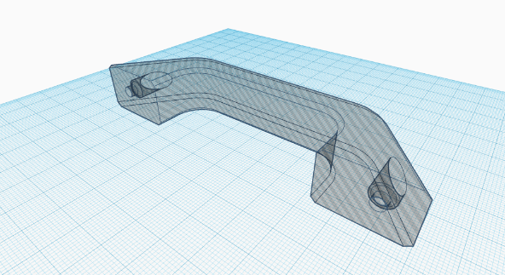 Čelični kalupi raznih vrsta pločica, kvaka, ručki i ostalog građevinskog materijala dimenzija do maksimalno 500x500x500mm. Grafički prikaz ili slično: |  | 1 |  | 0.00
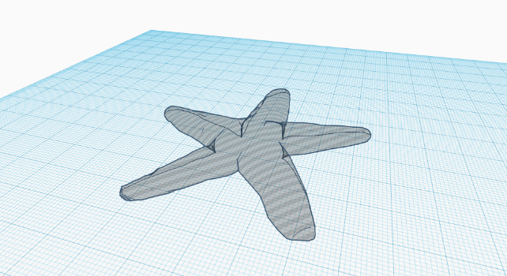 Čelični kalupi raznih vrsta dizajnerskih proizvoda dimenzija do maksimalno 500x500x500mm. Grafički opis: |  | 1 |  | 0.00

2.56.Filastruder kit |  | 1 |  | 0.00 kn
filastruder kit - prijenosni ekstruder plastike, s kapacitetom maksimalno 10 sati za minimalno 1 kg plastike, do minimalno 250 °C zagrijavanja, dimenzija maksimalno 500 x 200 x 200 mm. - filastruder kit služi za reciklažu u kombinaciji reciklirane plastike (smrvljene) i čiste plastike (peleta) za dobivanje filamenta promjera između 1.60 - 1.80mm (promjenjive mlaznice (dizne)).

2..57. Filawinder kit |  | 1 |  | 0.00 kn
filawinder kit - uređaj za automatsko namatanje plastičnog filamenta s automatskom regulacijom napetosti i laserskom korekcijom debljine filamenta. - filwinder kit može namatati proizvoljnu debljinu filamenta i sve vrste obradive plastike. Koristi se u kombinaciji sa svim navedenim ekstruderima iz stavki 2.56. i 2.59.

2.58. Shredder |  | 1 |  | 0.00 kn
shredder - drobilica plastike od visokokvalitetnog čelika i noževa, s redukcijom omjera od minimlano 1:15 do maksimalno 1:30 na od minimalno 10 do maksimalno 30 Rpm, trofaznim motorom snage između 2 i 7 kW, te obrtnog momenta maksimalno do 2000 Nm, dimenzije minimalno 1500 x 1000 x 2000 mm

2.59. Extruder |  | 1 |  | 0.00 kn
ekstruder plastike od visokokvalitetnog čelika i tlačnog svrdla, s trofaznim motorom snage između 2 i 7 kW, te okretnog momenta do maksimalno 1000 Nm s modularnim nastavcima za ekstruziju, dimenzije minimalno 1500 x 1000 x 2000 mm

U _____________, / /2022.g. |  | Ukupno |  | 0.00 kn
 |  | iznos PDV-a |  | 0.00 kn
ZA PONUDITELJA | m.p. | UKUPNO sa PDV-om |  | 0.00 kn

(ime i prezime ovlaštene osobe ponuditelja)

(vlastoručni potpis ovlaštene osobe ponuditelja

